INVENTARIO AL 07-02-17
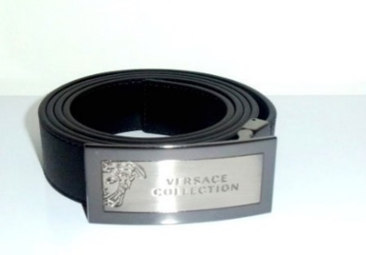
 |  |  |  |  |  |  |  |  | size 120 cm
RIF. | MODEL | PART | COLOR | PART DESCR. | COL .DESCR. | MATERIAL | MID CODE | QTY | PIC
RIF. 1 | V91001S | VM00046 | V000 | VIT.SOAVE | NERO/BLACK | 100%LE | ITARTFAR16FIO | 1458
RIF. 2 | V91001S | VM00046 | V239 | VIT.SOAVE | TESTA DI MORO/DARK BROWN | 100%LE | ITARTFAR16FIO | 12
RIF. 3 | V91001S | VM00043 | V000 | VIT.SAFFIANO | NERO/BLACK | 100%LE | ITARTFAR16FIO | 1031
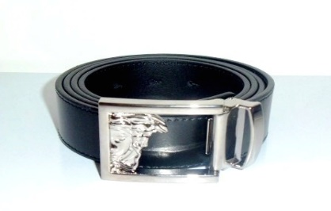
RIF. 4 | V91003S | VM00046 | V000 | VIT.SOAVE | NERO/BLACK | 100%LE | ITARTFAR16FIO | 912
RIF. 5 | V91003S | VM00046 | V239 | VIT.SOAVE | TESTA DI MORO/DARK BROWN | 100%LE | ITARTFAR16FIO | 24
RIF. 6 | V91003S | VM00043 | V000 | VIT.SAFFIANO | NERO/BLACK | 100%LE | ITARTFAR16FIO | 487
RIF. 7 | V91003S | VM00043 | V239 | VIT.SAFFIANO | TESTA DI MORO/DARK BROWN | 100%LE | ITARTFAR16FIO | 30
RIF. 8 | V91006S | VM00046 | V000 | VIT.SOAVE | NERO/BLACK | 100%LE | ITARTFAR16FIO | 748
RIF. 10 | V91006S | VM00043 | V000 | VIT.SAFFIANO | NERO/BLACK | 100%LE | ITARTFAR16FIO | 178
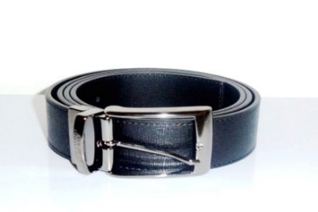
RIF. 11 | V91007S | VM00046 | V000 | VIT.SOAVE | NERO/BLACK | 100%LE | ITARTFAR16FIO | 284
RIF. 12 | V91007S | VM00046 | V239 | VIT.SOAVE | TESTA DI MORO/DARK BROWN | 100%LE | ITARTFAR16FIO | 128
RIF. 13 | V91007S | VM00043 | V000 | VIT.SAFFIANO | NERO/BLACK | 100%LE | ITARTFAR16FIO | 72
RIF. 14 | V91007S | VM00043 | V239 | VIT.SAFFIANO | TESTA DI MORO/DARK BROWN | 100%LE | ITARTFAR16FIO | 132
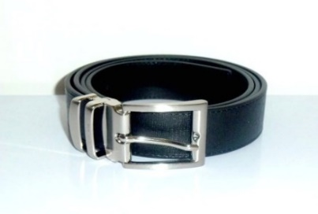
RIF. 15 | V91008S | VM00046 | V000 | VIT.SOAVE | NERO/BLACK | 100%LE | ITARTFAR16FIO | 301
RIF. 16 | V91008S | VM00046 | V239 | VIT.SOAVE | TESTA DI MORO/DARK BROWN | 100%LE | ITARTFAR16FIO | 173
RIF. 17 | V91008S | VM00043 | V000 | VIT.SAFFIANO | NERO/BLACK | 100%LE | ITARTFAR16FIO | 272
RIF. 18 | V91008S | VM00043 | V239 | VIT.SAFFIANO | TESTA DI MORO/DARK BROWN | 100%LE | ITARTFAR16FIO | 222
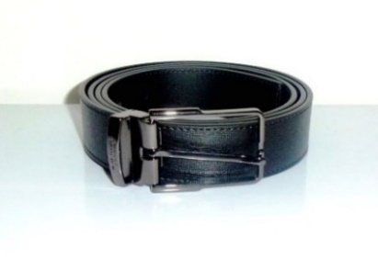
RIF. 19 | V91009S | VM00046 | V000 | VIT.SOAVE | NERO/BLACK | 100%LE | ITARTFAR16FIO | 1312
RIF. 20 | V91009S | VM00046 | V239 | VIT.SOAVE | TESTA DI MORO/DARK BROWN | 100%LE | ITARTFAR16FIO | 204
RIF. 21 | V91009S | VM00043 | V000 | VIT.SAFFIANO | NERO/BLACK | 100%LE | ITARTFAR16FIO | 782
RIF. 22 | V91009S | VM00043 | V239 | VIT.SAFFIANO | TESTA DI MORO/DARK BROWN | 100%LE | ITARTFAR16FIO | 371
RIF. 24 | V91S173 | VM00046 | V239 | VIT.SOAVE | TESTA DI MORO/DARK BROWN | 100%LE | ITLVRET8PIA | 127 | 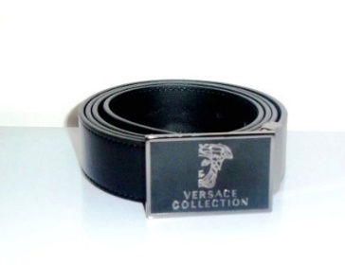
RIF. 26 | V91S175 | VM00046 | V000 | VIT.SOAVE | NERO/BLACK | 100%LE | ITLVRET8PIA | 263
RIF. 27 | V91S175 | VM00046 | V239 | VIT.SOAVE | TESTA DI MORO/DARK BROWN | 100%LE | ITLVRET8PIA | 107 | 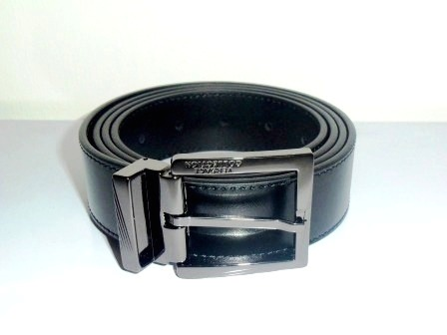
RIF. 30 | V91222S | VM00046 | V000 | VIT.SOAVE | NERO/BLACK | 100%LE | ITARTFAR16FIO | 953
RIF. 31 | V91222S | VM00046 | V239 | VIT.SOAVE | TESTA DI MORO/DARK BROWN | 100%LE | ITARTFAR16FIO | 295 | 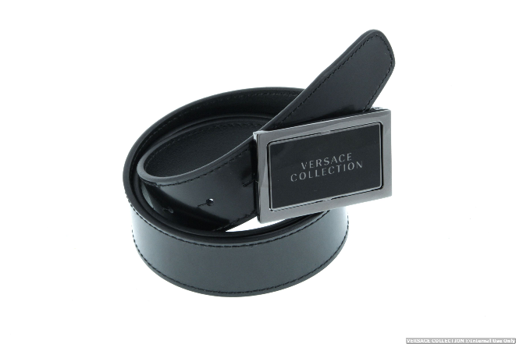
RIF. 32 | V91225S | VM00046 | V000 | VIT.SOAVE | NERO/BLACK | 100%LE | ITSADSNC120FID | 2490
RIF. 33 | V91225S | VM00046 | V239 | VIT.SOAVE | TESTA DI MORO/DARK BROWN | 100%LE | ITSADSNC120FID | 499 | 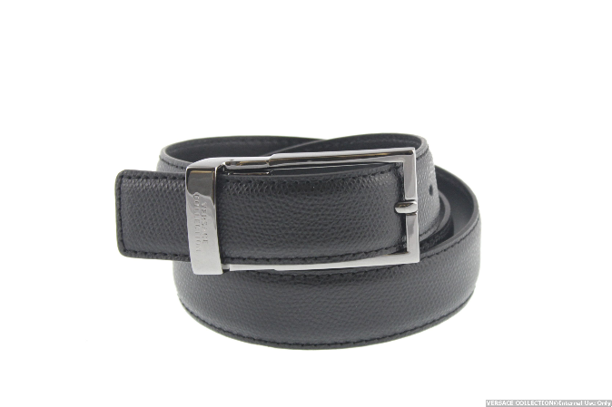
RIF. 34 | V91223S | VM00046 | V000 | VIT.SOAVE | NERO/BLACK | 100%LE | ITARTFAR16FIO | 943
RIF. 35 | V91223S | VM00046 | V239 | VIT.SOAVE | TESTA DI MORO/DARK BROWN | 100%LE | ITARTFAR16FIO | 289 | 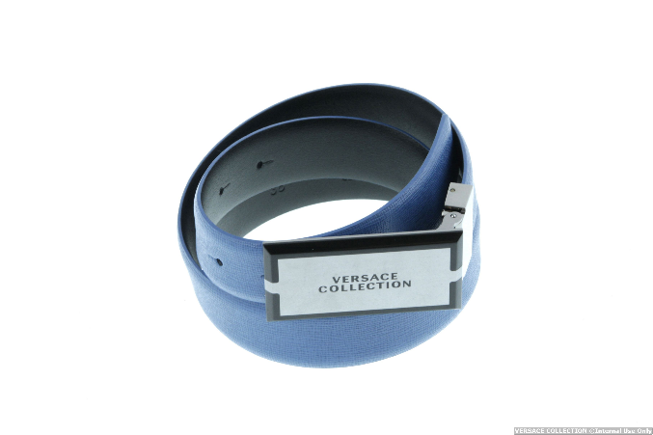
RIF. 36 | V91178S | VM00046 | V000 | VIT.SOAVE | NERO/BLACK | 100%LE | ITSADSNC120FID | 3569 | 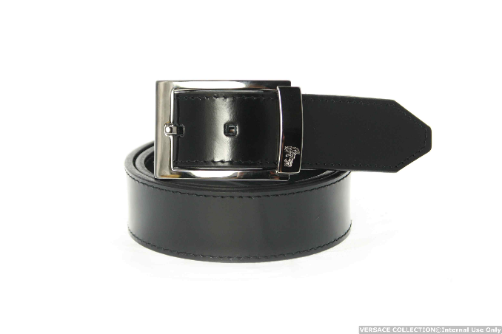
RIF. 37 | V91178S | VM00046 | V239 | VIT.SOAVE | TESTA DI MORO/DARK BROWN | 100%LE | ITSADSNC120FID | 980
RIF. 38 | V91205S | VM00046 | V000 |  | NERO/BLACK | 100%LE | ITSADSNC120FID | 3515
RIF. 39 | V91205S | VM00046 | V239 |  | TESTA DI MORO/DARK BROWN | 100%LE | ITSADSNC120FID | 974 | 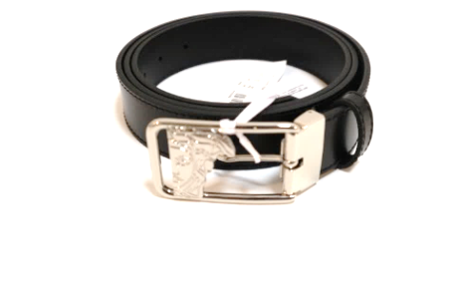

 |  |  |  |  |  |  |  | 24137

